Hoja1
 | PIE DE REY => calibrador vernier |  |  |  |  |  | Volumen |  | Densidad (g/cm^3) | incert. Densidad | Incertidumbre del volumen (cm^3) | Tornillo | Pie de Rey | pesa
 | CUBO DE MADERA | LARGO ± 0.05 | ANCHO ± 0.05 | MASA ± 0.01 gr | ALTO ± 0.05 |  |  |  |  |  |  | 0.01 | 0.05 | 0.01
TUERCA |  | 58.40 | 39.18 | 52.24 | 35.30 |  | 80760.046 | 8.08E-05 | 0.646855 | 0.00249 | 0.287
 | CILINDRO | DIAMETRO ± 0.05 | ALTO
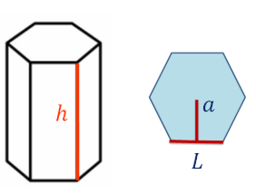
 |  | 25.15 | 18.25 | 68.60 |  |  | 9066.271679 | 9.07E-06 | 7.566506104 | 0.05096143765 | 0.060888
 | ESFERA | DIAMETO ± 0.01 |  |  |  | MICRÓMETRO
 |  | 17.41 |  | 23.06 |  |  | 2763.089393 | 2.76E-06 | 8.34573071 | 0.01800006332 | 0.004761
 | TUERCA | 2*a ± 0.05 | H ± 0.05 |  | L ± 0.05 | DIAMETRO INTERNO± 0.05
 |  | 15.35 | 8.25 | 8.64 | 9.00 | 7.4 | 1354.786922 | 1.35E-06 |  |  | #DIV/0!

 | NOTA: Todas las medidas menos el peso estan en milimetros (mm)

